Лист1
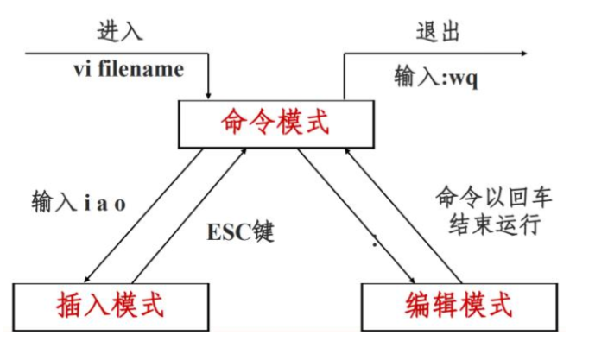
创建及打开 |  | 标记 |  | 定位命令
vi text.txt | 打开text.txt | m一个字母 | mark - 添加标记 | :set nu | 设置行号
vi text.txt +行号 | 打开text并跳转到行号处执行 | `一个字母 | 转到标记 | :set nonu | 取消行号
vi text.txt + | 打开text 并跳转到文件尾 | ‘一个字母 | 转到标记处的第一个非空字符 | gg | 到第一行
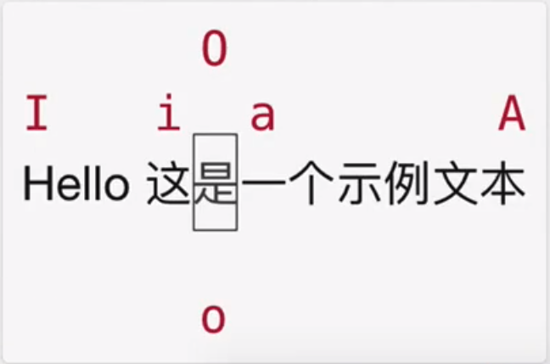
 |  | 不需要考虑删除标记，同名标记会将上一个替换 |  | G | 到最后一行
 |  |  |  | nG 或 ngg | 到第n行
插入命令 |  | 搜索和替换命令 |  | :n
a | 在光标所在字符后插入 | /字符串 | 从光标处搜索指定字符串
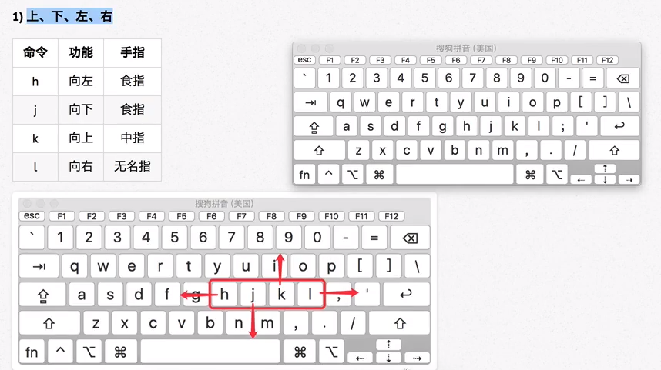
A | 在光标所在行尾插入 |  | 按n键向下跳转，N向上 | 缩排和重复执行
i | 在光标所在的字符前插入 | ?字符串 | 从光标处搜索指定字符串 | >> | 向右增加缩进
I | 在光标所在行的行首插入 |  | 按n键向上跳转，N向下 | << | 向左减少缩进
o | 光标下插入新行 | （忽略大小写 :set ic） |  | . | 重复执行
O | 光标上插入新行 | * | 向后查找当前光标所在的单词 | 将某行到某行进行缩进： 按V进入可视模式， 使用nG选中固定行， 使用 . 重复执行按一下执行一次
 |  | # | 向前查找当前光标所在的单词
移动 |  | :s/OLD/NEW | 将本行或选中内容的一个OLD替换为NEW
w | word - 向后移动一个单词 | :s/OLD/NEW/g | 将本行或选中内容的所有OLD→NEW
b | back - 向前移动一个单词 | :X,Ys/OLD/NEW/g | 将X到Y行所有OLD→NEW | 删除命令
0 | 行首 | :%s/OLD/NEW/g | 将文件中所有OLD→NEW | d（与移动命令配合） | 与移动命令配合的删除命令
^ | 行首，第一个非空字符 | :%s/OLD/NEW/gc | 通过用户确认将OLD→NEW （全部、下一个、取消...） | x | 删除光标处字符或者选中的字符
$ | 行尾 |  |  | X | 删除光标前字符
- + | 向上一行 向下一行 | y | yes - 替换 | nx | 从光标处删除n个字符
^B ^F | 向上翻页 向下翻页 (光标到页面两端) | n | no - 不替换 | D 或者 d$ | 删除光标所在处到行尾内容
^U ^D | 向上翻页 向下翻页 (光标保持位置) | a | all - 替换所有 | dG | 删除光标所在行到文件末尾内容
^Y ^E | 向上滚动 向下滚动 (单行移动，光标保持位置) | q | quit - 退出 | :起始行,结束行d | 删除指定范围行
L | 转到屏幕底部 | l | last - 替换最后一个，把光标移到行首 | 几种常见的配合使用
z 然后 Enter | 光标所在行滚动到屏幕顶部 |  |  | dw | 光标处删除到单词末尾
z 然后 . | 光标所在行滚动到屏幕中央 | 替换 |  | d0 | 光标处删除到行尾
z 然后 - | 光标所在行滚动到屏幕底部 | r | 取代光标所在处单个字符 | d} | 光标位置删除到段落结尾
( ) | 上一句 下一句 | R | 从光标处开始取代，按ESC结束 | d指定行G | 光标所在行删除到指定行之间内容
[[ ]] | 上一节 下一节 | u | 取消上一步操作 | d'm | 光标所在行删除到标记m之间内容
{ } | 上一段 下一段
H | Head - 仅光标至屏幕顶部 | 复制和剪切 |  | 撤销和恢复撤销
M | Middle - 仅光标至屏幕中间 | y（与移动命令配合） | 与移动命令配合的复制 | u | undo - 撤销
L | Low - 仅光标至屏幕底部 | yy | 复制当前行 | ^r | redo - 恢复撤销
% | 一对括号间的快速切换 | nyy | 复制当前行以下n行
 |  | dd | 剪切当前行 | 保存及退出
文本选择（可视模式） |  | ndd | 剪切当前行以下n行 | :w | 保存修改
v | 可视模式（从光标开始处选择） | p | 粘贴在光标所在行下 | :w 新名字 | 另存为指定文件
V | 可视行模式（光标经过的完整行） | P | 粘贴在光标所在行上 | :q | 不保存退出
^v | 可视块模式（垂直方向选择文本） |  |  | :q! | 强行不保存并退出
可视模式下可以和移动光标命令连用，用于选择文本 |  | 其他命令 |  | :wq 等价于 :x
 |  | 数字 命令 | 让该命令重复指定的次数 | :wq! | 强行保存并退出
单词自动补全 |  | = | 格式化文本
^n | 出现菜单并上下选择 | ~ | 大小写转换 | 分屏
^p | 同上，但默认是最后一个 |  |  | :sp (文件名) | 横向分屏
行自动补全 |  | vim中打开文件 |  | :vsp (文件名) | 纵向分屏
^x 然后 ^l | 自动补全行 | :e 文件名 | 直接打开文件 | ^w 然后 w | 切换到下一窗口
 |  | :e . | 打开内置文件浏览器 | ^w 然后 r | 互换窗口
 |  | :n 文件名 | 新建文件 | ^w 然后 c | 关闭当前窗口 但不能关闭最后一个
 |  |  |  | ^w 然后 q | 退出当前窗口 可以退出最后一个
 |  |  |  | ^w 然后 o | 关闭其他窗口

